2020_07_data
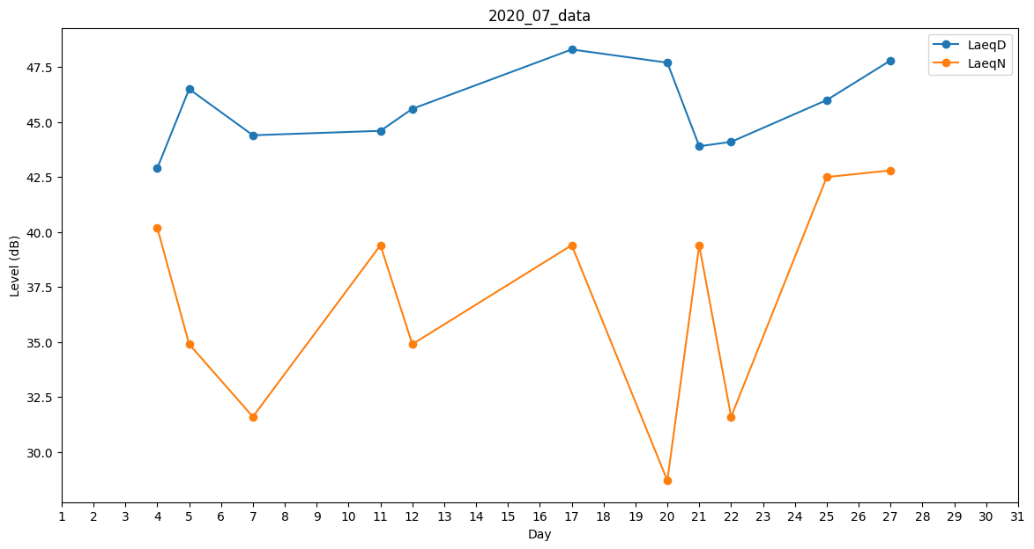
Day | LaeqD | LaeqN
1 | 54.2 | 0
2 | 45.3 | 0
3 | 48.8 | 0
4 | 42.9 | 40.2
5 | 46.5 | 34.9
6 | 45.9 | 0
7 | 44.4 | 31.6
8 | 41.2 | 0
9 | 40.2 | 0
10 | 0 | 39.4
11 | 44.6 | 39.4
12 | 45.6 | 34.9
13 | 41.7 | 0
14 | 41.2 | 0
15 | 43.9 | 0
16 | 43 | 0
17 | 48.3 | 39.4
18 | 44.8 | 0
19 | 40.2 | 0
20 | 47.7 | 28.7
21 | 43.9 | 39.4
22 | 44.1 | 31.6
23 | 41.2 | 0
24 | 42.7 | 0
25 | 46 | 42.5
26 | 0 | 0
27 | 47.8 | 42.8
28 | 0 | 44.7
29 | 45.4 | 0
30 | 45 | 0
31 | 46.4 | 0

